상품제안서
[국산]롬버스소가죽키링 | 상품코드: F25140

 |  |  |  |  |  |  | 02-412-0044 | www.easy1.co.kr
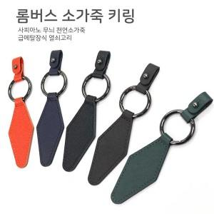

【상세/제작정보】 | [국산] 롬버스 소가죽 키링

【인쇄/포장옵션】 | 불박 / 개별종이케이스

【공급단가】 | 수량 | 100~ | 300~ | 500~ | 1,000~ | 3,000~
*VAT별도 | 단가 | 2,970원 | 2,860원 | 2,750원 | 2,640원 | 2,570원

【상품 URL】 | https://dev.easy1.co.kr:443/src/goods_detail.php?gdno=25140

